Sheet1
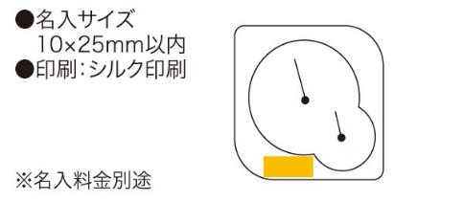
提 案 書

ライフチェックメーター（温湿度計） |  | 参考上代 | ¥420 | 販売価格
 |  | （税別） |  | （税別）
【JAN】 | 4562121883321
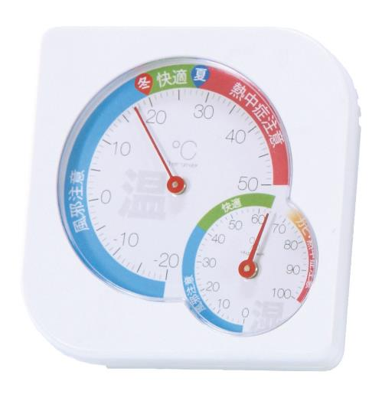 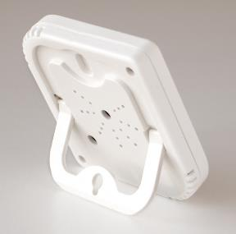 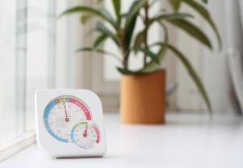 |  |  | 【商品番号】 6023 【本体サイズ】 12×75×75mm・31ｇ 【パッケージサイズ】 15×78×78mm・38ｇ 【個装形態】 化粧箱入 【材質】 ABS樹脂・スチール 【入数】 200 【商品説明】 快適温度と快適湿度の管理で健康管理や節電に役立つ温湿度計 【生産国】 中国

